ESTRABISMO
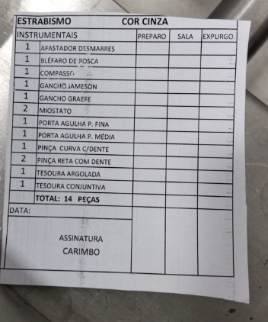

09-160-10

27-304-06

27-304-06

